Amcor - Ecudor
3 Precios AB Inbev_Abril 26 ECUADOR

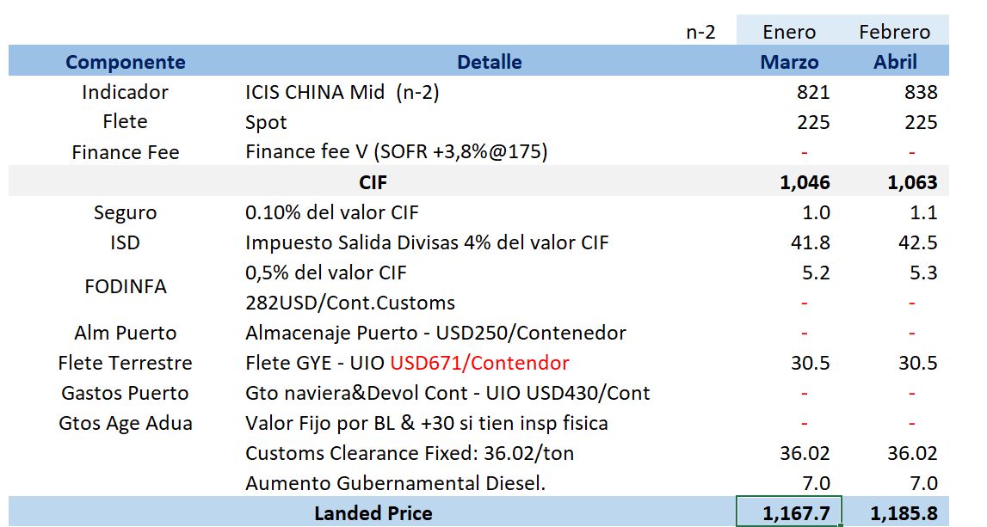

 | Freightt |  |  | 1 Bavaria - Precio Marzo
 |  |  |  | Formuale Sheet | Supplier Sheet | Formulae
 | Insurance | 0.10% of CIF | Customs Clearance cost | Index | ICIS Index - Quaret | 821
 | Outflow Tax | 4% of CIF |  | Int. Freight |  | 225
 |  | 0.5% of CIF |  | Local Freight | Finance | 0
 | Port Storage |  |  | Scrap | vPET Resin pricing | 1046
 | Inland Freight
 | Port Expenses |  |  | Is Sub total (con flete reg ) the Total Landing cost
 |  |  |  |  |  | 1167
 | Custome Agent Fees
 | Govt Diesel Increase

SORF
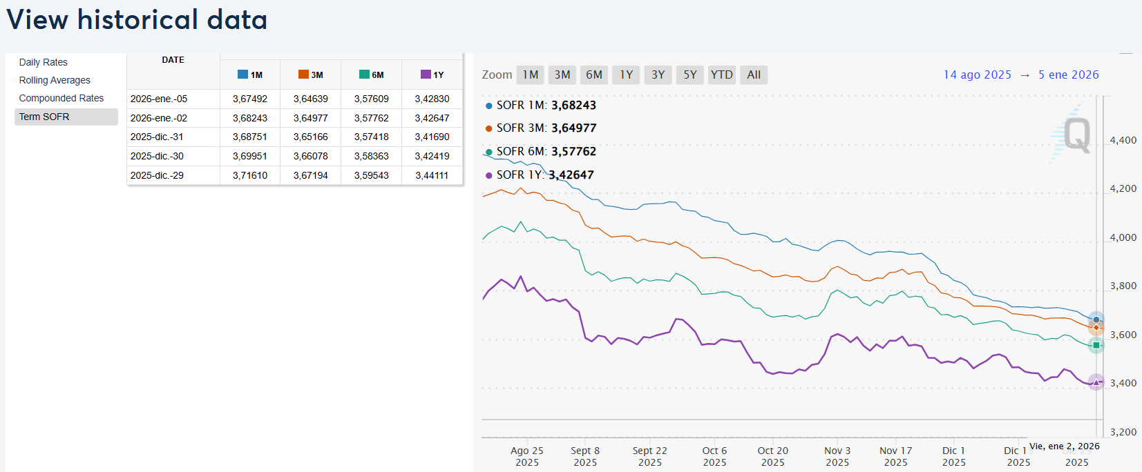
 | SOFR | Fórmula
2-Jan-26 | 3.58% | 3.54%

